상품제안서
오피스 웰컴키트 G4 | 상품코드: S26217

 |  |  |  |  |  | 02-713-8555 | www.synergygift.co.kr
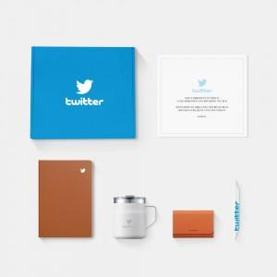

【상세/제작정보】 | 디자인패키지, 하드커버다이어리, 락앤락스텐머그, 북마크펜, 컬러명함지갑, 웰컴카드 6종 KIT

【인쇄/포장옵션】 | 전체 1곳 포함 / 포장불가능

【공급단가】 | 수량 | 100~ | 200~ | 300~ | 500~
*VAT별도 | 화이트띠지형 | 46,000원 | 43,500원 | 41,000원 | 39,000원
 | 풀컬러형 | 51,000원 | 47,500원 | 44,000원 | 41,500원

【상품 URL】 | https://www.synergygift.co.kr:443/src/goods_detail.php?gdno=26217

